关系图
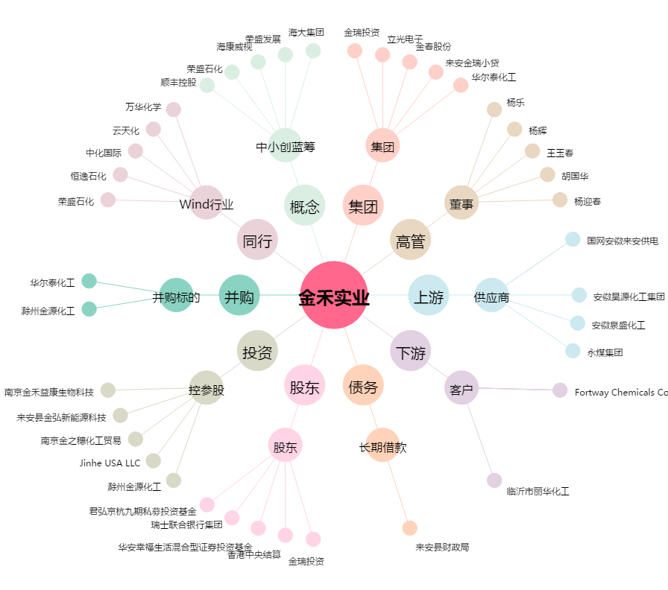
金禾实业[002597.SZ] - 关系概览图

